画面レイアウト
 |  | システム名 |  | 画面ID |  |  |  | アカウント一覧

 |  | 見積もり承認システム |  | F001 |  |  |  | 画面レイアウト

概要
 | アカウント情報を一覧で表示する

画面レイアウト

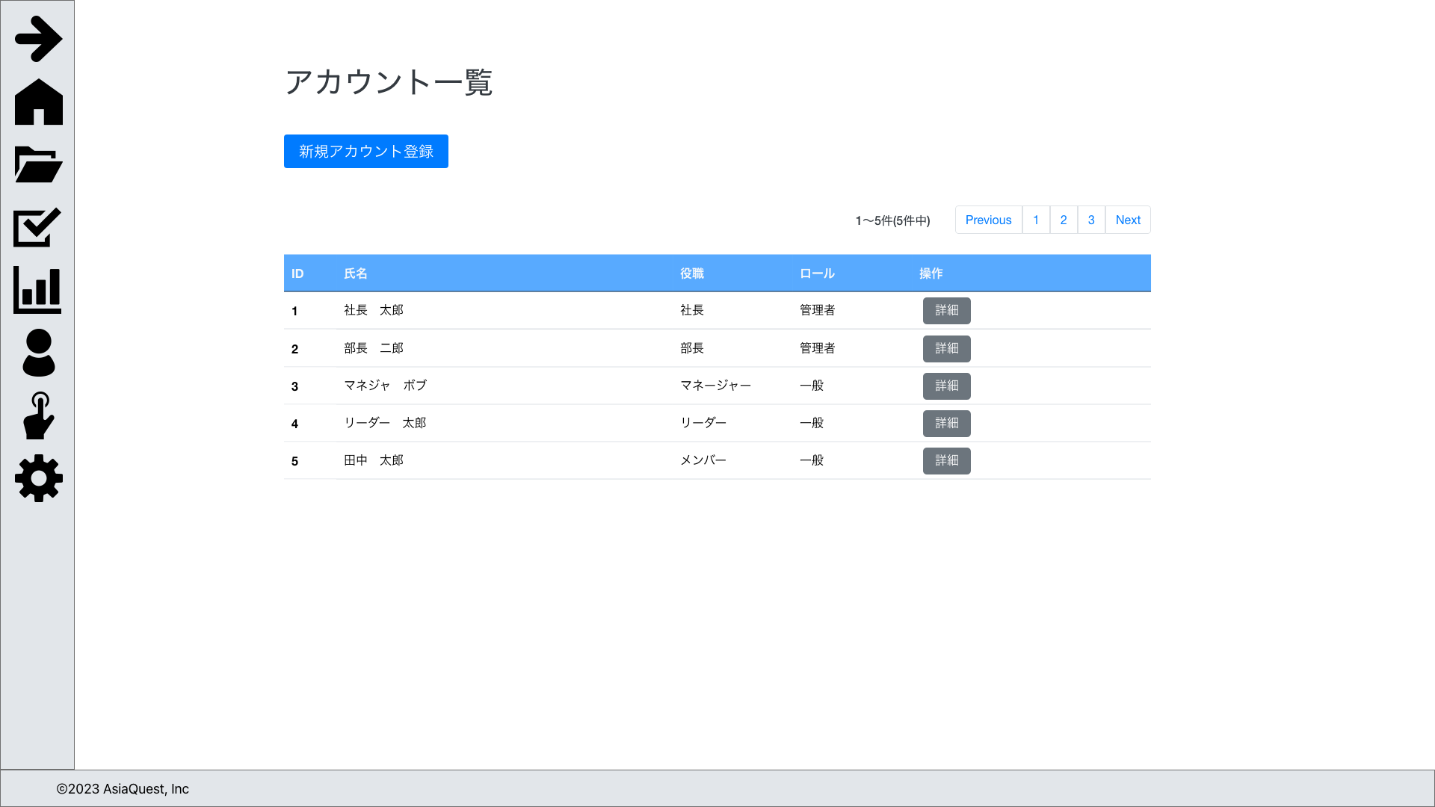

画面項目
No | 項目名 |  | タイプ |  | 必須 | I/O | 桁数 |  | 入力制限 | 初期値 | 参照先 |  | 備考
 |  |  |  |  |  |  |  |  |  |  | テーブル名 | カラム名
 | 操作
1 | 新規アカウント登録 |  | button |  | - | - | - |  | - | - | - | - | アカウント登録画面に遷移する

 | 一覧
3 | ID |  | text |  | - | - | - |  | - | - | アカウント | ID
4 | 日時 |  | text |  | - | - | - |  | - | - | アカウント | 氏名
5 | ステータス |  | text |  | - | - | - |  | - | - | 役職 | 名称
6 | 承認者 |  | text |  | - | - | - |  | - | - | ロール | 名称
7 | 詳細 |  | button |  | - | - | - |  | - | - | - | - | アカウント詳細画面に遷移する

操作アクション
1. | 画面初期表示
 | 申請情報を一覧で表示する

2. | [新規申請]ボタン押下
 | アカウント登録画面に遷移を行う

3. | [新規申請]ボタン押下
 | アカウント詳細画面に遷移を行う

制限・特記事項

